Comparacion_Q
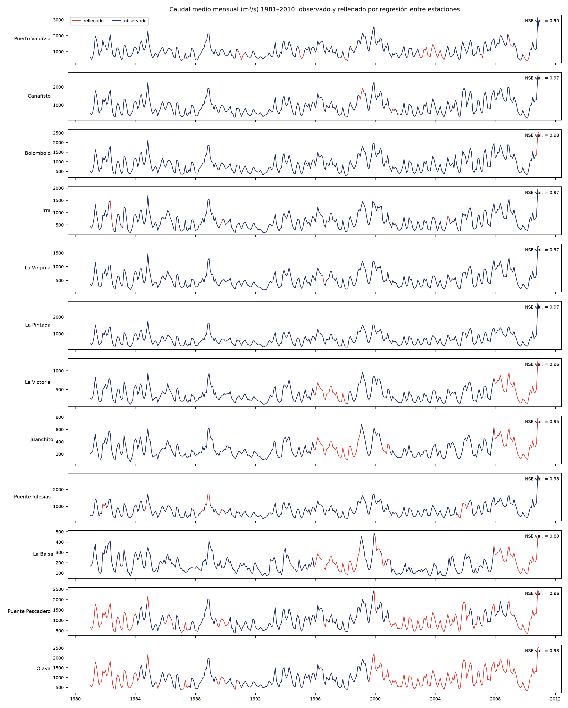
Código | Estación | Área (km²) | Meses observados | Meses rellenados | Meses sin rellenar | Q años completos observados (m³/s) | Años completos observados | Q meses válidos observados (m³/s) | Q serie rellenada 1981–2010 (m³/s) | Años serie rellenada | Diferencia rellenada vs. observada (%) | Lámina R serie rellenada (mm/año) | NSE validación | RMSE validación (m³/s) | Sesgo validación (%)
26237040 | Puerto Valdivia | 37267 | 322 | 38 | 0 | 1122.05 | 19 | 1107.81 |  |  |  |  | 0.901 | 133.6 | -0.52
26217050 | Cañafisto | 32704.4 | 355 | 5 | 0 | 912.32 | 27 | 921.96 |  |  |  |  | 0.968 | 75.1 | 0.33
26207080 | Bolombolo | 30994.6 | 359 | 1 | 0 | 877.68 | 29 | 883.62 |  |  |  |  | 0.976 | 62.3 | 0.21
26167070 | Irra | 24571.2 | 356 | 4 | 0 | 663.42 | 27 | 664.37 |  |  |  |  | 0.974 | 52.8 | 0.28
26177030 | La Virginia | 20549.1 | 359 | 1 | 0 | 538.79 | 29 | 541.39 |  |  |  |  | 0.974 | 44.6 | -0.22
26187110 | La Pintada | 26443.1 | 360 | 0 | 0 | 688.88 | 30 | 688.88 |  |  |  |  | 0.975 | 55.7 | 0.26
26107070 | La Victoria | 16284.8 | 299 | 61 | 0 | 368.76 | 24 | 367.62 |  |  |  |  | 0.956 | 38.6 | -0.02
26067010 | Juanchito | 9344.2 | 284 | 76 | 0 | 270.49 | 23 | 274.91 |  |  |  |  | 0.951 | 27.4 | -0.82
26207030 | Puente Iglesias | 29005 | 344 | 16 | 0 | 755 | 23 | 771.02 |  |  |  |  | 0.976 | 56.4 | -0.13
26027010 | La Balsa | 5075 | 280 | 78 | 1 | 178.86 | 22 | 181.66 |  |  |  |  | 0.803 | 35.5 | 2.82
26237050 | Puente Pescadero | 35450.8 | 212 | 148 | 0 | 974.88 | 10 | 1048.54 |  |  |  |  | 0.96 | 80.2 | 0.96
26237100 | Olaya | 34005.3 | 170 | 190 | 0 | 895.24 | 10 | 918.39 |  |  |  |  | 0.981 | 49.2 | 0.36

Caudal medio en la presa de Hidroituango (transferencia por relación de áreas, serie rellenada)
Desde Puente Pescadero
Desde Puerto Valdivia

